상품제안서
시크론 ENW-T530 3IN1 고속 멀티 무선충전기 (애플워치/갤럭시워치) | 상품코드: F27553

 |  |  |  |  |  |  | 02-412-0044 | www.easy1.co.kr
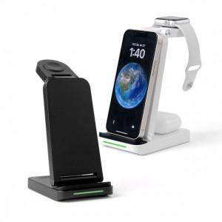

【상세/제작정보】

【인쇄/포장옵션】 | 실크, 레이저 / 종이케이스

【공급단가】 | 수량 | 30~ | 50~ | 100~ | 300~ | 500~
*VAT별도 | 단가 | 17,610원 | 17,330원 | 16,900원 | 16,480원 | 16,200원

【상품 URL】 | https://dev.easy1.co.kr:443/src/goods_detail.php?gdno=27553

